2018_05_data
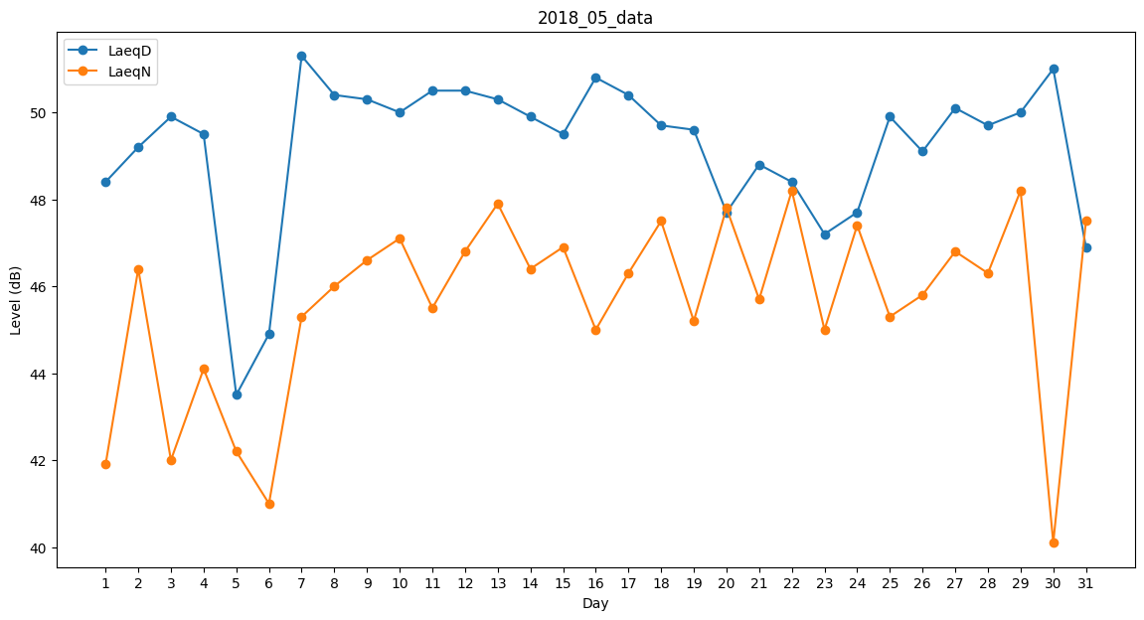
Day | LaeqD | LaeqN
1 | 48.4 | 41.9
2 | 49.2 | 46.4
3 | 49.9 | 42
4 | 49.5 | 44.1
5 | 43.5 | 42.2
6 | 44.9 | 41
7 | 51.3 | 45.3
8 | 50.4 | 46
9 | 50.3 | 46.6
10 | 50 | 47.1
11 | 50.5 | 45.5
12 | 50.5 | 46.8
13 | 50.3 | 47.9
14 | 49.9 | 46.4
15 | 49.5 | 46.9
16 | 50.8 | 45
17 | 50.4 | 46.3
18 | 49.7 | 47.5
19 | 49.6 | 45.2
20 | 47.7 | 47.8
21 | 48.8 | 45.7
22 | 48.4 | 48.2
23 | 47.2 | 45
24 | 47.7 | 47.4
25 | 49.9 | 45.3
26 | 49.1 | 45.8
27 | 50.1 | 46.8
28 | 49.7 | 46.3
29 | 50 | 48.2
30 | 51 | 40.1
31 | 46.9 | 47.5

